关系图
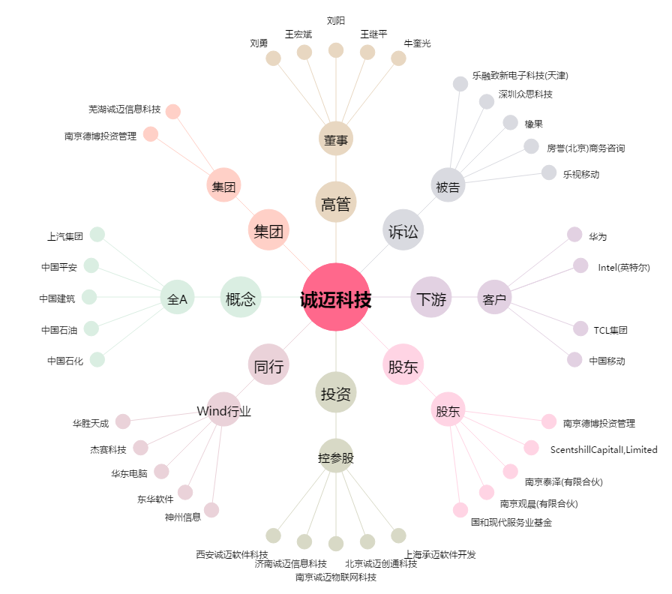
诚迈科技[300598.SZ] - 关系概览图

